Por_qué_inadmitimos
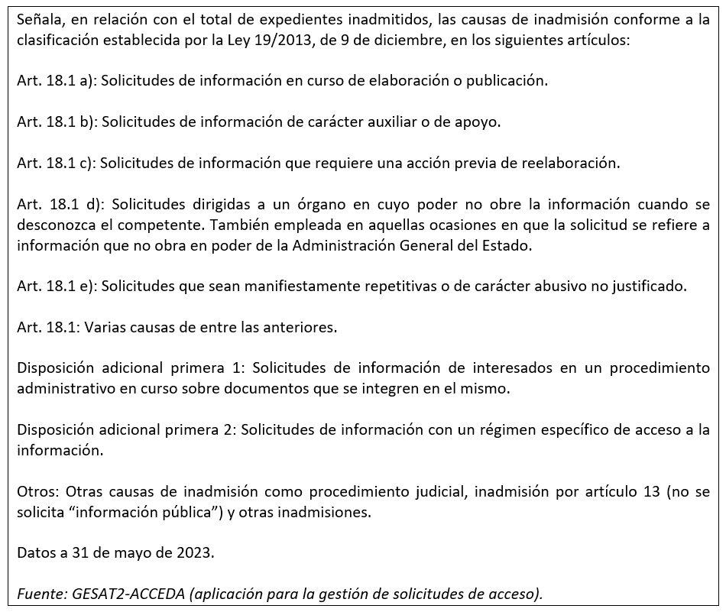
¿Por qué se inadmiten solicitudes?
Inadmisiones por causa | Número | Porcentaje
Art. 18.1 | 1,151 | 6.06%
Art. 18.1 a | 1,551 | 8.17%
Art. 18.1 b | 616 | 3.25%
Art. 18.1 c | 1,876 | 9.88%
Art. 18.1 d | 4,541 | 23.93%
Art. 18.1 e | 2,536 | 13.36%
D.A 1ª 1 | 2,033 | 10.71%
D.A.1ª 2 | 3,392 | 17.87%
Otros | 1,284 | 6.77%
Total | 18,980 | 100%

Nota 1:

Cómo_concedemos_el_acceso
¿Cómo concedemos el acceso?
Tipo de concesión | Número | Porcentaje
Concesión | 46,624 | 85.51%
Concesión parcial Art. 14.1 | 1,588 | 2.91%
Concesión parcial Art. 18.1 | 4,464 | 8.19%
Concesión parcial art. 15 | 620 | 1.14%
Otros | 1,228 | 2.25%
Total | 54,524 | 100%

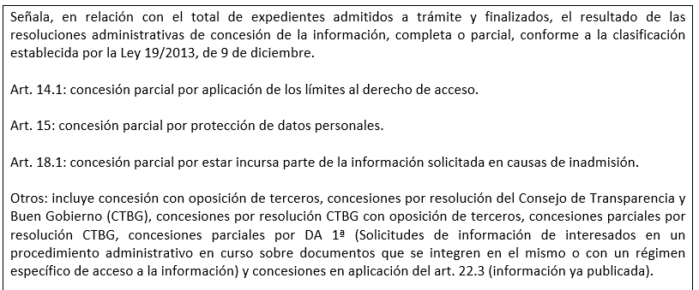
Nota 1:
Nota 1:

